Dinámicas
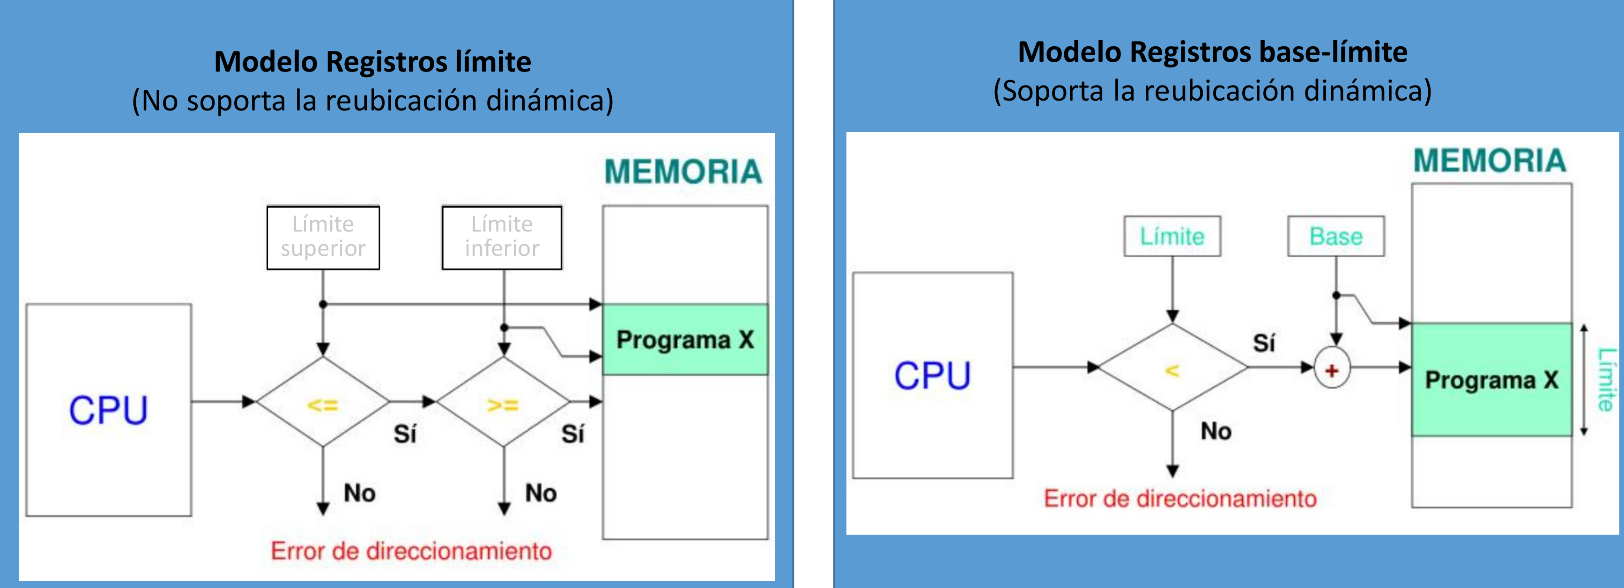
Generalidades |  |  |  |  | Programas instalados en mi sistema

 | MiB | KiB | bytes |  |  |  |  | Cuando es proceso
RAM Instalada | 16 | 16384 | 16777216 |  |  |  | Tamaño en disco | Tamaño código | Tamaño datos inicializados | Tamaño de datos sin inicializar | Memoria inicial | Memoria a usar | en KiB
 |  |  |  |  | P1 | Notepad | 33,808 | 19,524 | 12,352 | 1,165 | 33,041 | 224,649 | 219.38
Del sistema operativo: |  |  |  |  | P2 | Word | 115,086 | 77,539 | 32,680 | 4,100 | 114,319 | 286,708 | 279.99
Pila |  | 64 | 65536 |  | P3 | Excel | 132,111 | 99,542 | 24,245 | 7,557 | 131,344 | 309,150 | 301.9
Montículo |  | 128 | 131072 |  | P4 | AutoCAD | 240,360 | 115,000 | 123,470 | 1,123 | 239,593 | 436,201 | 425.98
 |  |  | 196608 |  | P5 | Calculadora | 16,121 | 12,342 | 1,256 | 1,756 | 15,354 | 209,462 | 204.55
Encabezado EXE |  |  | 767 |  | P6 | p1 | 3,800,767 | 525,000 | 3,224,000 | 51,000 | 3,800,000 | 3,996,608 | 3902.94
 |  |  |  |  | P7 | p2 | 1,589,767 | 590,000 | 974,000 | 25,000 | 1,589,000 | 1,785,608 | 1743.76
 |  |  |  |  | P8 | p3 | 2,500,767 | 349,000 | 2,150,000 | 1,000 | 2,500,000 | 2,696,608 | 2633.41

 |  |  |  |  |  |  |  |  | SIN COMPACTACIÓN (Usando algoritmo de mejor ajuste)
bytes | KiB | MiB |  |  |  |  |  |  |  | HEX | DEC
1,048,576 | 1024 | 1 |  |  |  |  |  |  |  | FFFFFF | 16777215 |  | 12,595,830 | 16777215 |  | 12,286,680 | 16777215 |  | 15,519,177 | 16777215 |  | 8,103,052 | 16,777,215 |  | 8,103,052 | 16777215 |  | 8,577,851
 |  |  |  |  |  |  |  |  |  | 0
 |  |  |  |  |  |  |  |  |  | 0
p1 |  |  |  |  | x1 |  |  |  |  | 0
p2 |  |  |  | x2 |  | x2 |  |  |  | 0
p3 |  | x1 |  |  | x2 | x |  |  |  | 0
p4 | x1 | x |  | x1 |  | x4 |  |  |  | 0
p5 |  |  | x1 | x |  | x3 |  |  |  | 0 |  |  |  |  |  |  |  |  |  |  |  |  |  |  |  | 8,199,364
p6 |  |  |  | x3 | x | x |  |  |  | 0 |  |  |  |  |  |  |  |  |  |  |  |  |  |  |  | 7,763,163 | p4 | 436,201
p7 |  |  |  |  |  | x1 |  |  |  | 0 |  |  |  |  |  |  |  |  |  |  |  |  |  |  |  | 5,977,555 | p7 | 1,785,608
p8 | x2 | x |  | x4 | x |  |  |  |  | 0 |  |  |  |  |  |  |  |  |  | 8,674,163 |  |  | 8,674,163 |  |  | 1,980,947 | p6 | 3,996,608
 | t1 | t2 | t3 | t4 | t5 | t6 |  |  |  | 0 |  |  |  |  |  |  |  |  |  | 5,977,555 | p8 | 2,696,608 | 5,977,555 | p8 | 2,696,608 | 1,869,083 |  | 111,864
 |  |  |  |  |  |  |  |  |  | 0 |  |  |  | 4,490,535 |  |  |  |  |  | 1,980,947 | p6 | 3,996,608 | 1,980,947 | p6 | 3,996,608 | 1,582,375 | p2 | 286,708
 |  |  |  |  |  |  |  |  |  | 3FCD89 | 4,181,385 |  |  | 4,181,385 | p3 | 309,150 |  |  |  | 1,694,239 | p2 | 286,708 | 1,582,375 |  | 398,572 | 1,273,225 | p3 | 309,150
 |  |  |  |  |  |  |  |  |  | 16A7E9 | 1,484,777 | p8 | 2,696,608 | 1,484,777 | p8 | 2,696,608 | 1,258,038 |  |  | 1,258,038 | p4 | 436,201 | 1,273,225 | p3 | 309,150 | 1,258,038 |  | 15,187
 | Tabla de descripción de particiones |  |  |  |  | Tabla de fragmentos libres |  |  |  | 100000 | 1,048,576 | p4 | 436,201 | 1,048,576 | p4 | 436,201 | 1,048,576 | p5 | 209,462 | 1,048,576 | p5 | 209,462 | 1,048,576 | p1 | 224,649 | 1,048,576 | p5 | 209,462
 | PID | Base |  | Tamaño |  | En T5 |  |  |  | 0 | 0 | S.O | 1,048,576 | 0 | S.O | 1,048,576 | 0 | S.O | 1,048,576 | 0 | S.O | 1,048,576 | 0 | S.O | 1,048,576 | 0 | S.O | 1,048,576
 |  | Dec | Hex |  |  | Base | Tamaño
 | SO | 0 | 000000 | 1,048,575 |  | 1,582,375 | 398,571 |  |  |  |  | T1 |  |  | t2 |  |  | t3 |  |  | t4 |  |  | t5 |  |  | t6
 | p5 | 1,048,576 | 100000 | 209,462 |  | 8,674,163 | 8,103,052 |  |  | Estado de la memoria
 |  |  |  |  |  |  |  |  |  |  | Ocupado | 4,181,385 |  |  | 4,490,535 |  |  | 1,258,038 |  |  | 8,674,163 |  |  | 8,275,591 |  |  | 8,072,313
 |  |  |  |  |  |  |  |  |  |  | Libre | 12,595,831 |  |  | 12,286,681 |  |  | 15,519,178 |  |  | 8,103,053 |  |  | 8,501,625 |  |  | 8,704,903

 |  |  |  |  |  |  |  |  | CON COMPACTACIÓN
 |  |  |  |  |  |  |  |  |  | HEX | DEC
 |  |  |  |  |  |  |  |  |  | FFFFFF | 16777215 |  | 12,595,831 | 16777215 |  | 12,286,681 | 16777215 |  | 15,519,178 | 16777215 |  | 8,103,053 | 16,777,215 |  | 8,501,625 | 16777215 |  | 8,704,903
 |  |  |  |  |  |  |  |  |  | 0
 |  |  |  |  |  |  |  |  |  | 0
p1 |  |  |  |  | x1 |  |  |  |  | 0
p2 |  |  |  | x2 |  | x2 |  |  |  | 0
p3 |  | x1 |  |  | x2 | x |  |  |  | 0
p4 | x1 | x |  | x1 |  | x4 |  |  |  | 0
p5 |  |  | x1 | x |  | x3 |  |  |  | 0
p6 |  |  |  | x3 | x | x |  |  |  | 0
p7 |  |  |  |  |  | x1 |  |  |  | 0 |  |  |  |  |  |  |  |  |  |  |  |  |  |  |  | 8,072,313
p8 | x2 | x |  | x4 | x |  |  |  |  | 0 |  |  |  |  |  |  |  |  |  | 8,674,163 |  |  |  |  |  | 7,636,112 | p4 | 436,201
 | t1 | t2 | t3 | t4 | t5 | t6 |  |  |  | 0 |  |  |  |  |  |  |  |  |  | 5,977,555 | p8 | 2,696,608 | 8,275,591 |  |  | 7,426,650 | p5 | 209,462
 |  |  |  |  |  |  |  |  |  | 0 |  |  |  | 4,490,535 |  |  |  |  |  | 1,980,947 | p6 | 3,996,608 | 7,966,441 | p3 | 309,150 | 7,139,942 | p2 | 286,708
 |  |  |  |  |  |  |  |  |  | 3FCD89 | 4,181,385 |  |  | 4,181,385 | p3 | 309,150 |  |  |  | 1,694,239 | p2 | 286,708 | 7,741,792 | p1 | 224,649 | 5,354,334 | p7 | 1,785,608
 |  |  |  |  |  |  |  |  |  | 16A7E9 | 1,484,777 | p8 | 2,696,608 | 1,484,777 | p8 | 2,696,608 | 1,258,038 |  |  | 1,258,038 | p4 | 436,201 | 5,045,184 | p8 | 2,696,608 | 5,045,184 | p3 | 309,150
 |  |  |  |  |  |  |  |  |  | 100000 | 1,048,576 | p4 | 436,201 | 1,048,576 | p4 | 436,201 | 1,048,576 | p5 | 209,462 | 1,048,576 | p5 | 209,462 | 1,048,576 | p6 | 3,996,608 | 1,048,576 | p6 | 3,996,608
 |  |  |  |  |  |  |  |  |  | 0 | 0 | S.O | 1,048,576 | 0 | S.O | 1,048,576 | 0 | S.O | 1,048,576 | 0 | S.O | 1,048,576 | 0 | S.O | 1,048,576 | 0 | S.O | 1,048,576

 |  |  |  |  |  |  |  |  |  |  |  | T1 |  |  | t2 |  |  | t3 |  |  | t4 |  |  | t5 |  |  | t6
 |  |  |  |  |  |  |  |  |  | Estado de la memoria
 |  |  |  |  |  |  |  |  |  |  | Ocupado | 4,181,385 |  |  | 4,490,535 |  |  | 1,258,038 |  |  | 8,674,163 |  |  | 8,275,591 |  |  | 8,072,313
 |  |  |  |  |  |  |  |  |  |  | Libre | 12,595,831 |  |  | 12,286,681 |  |  | 15,519,178 |  |  | 8,103,053 |  |  | 8,501,625 |  |  | 8,704,903

